меню раздача
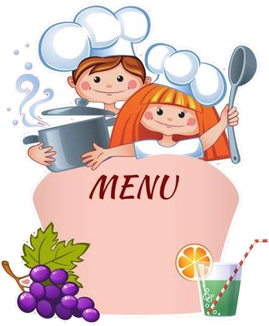
ИП Ефремова О.В.
 |  |  |  |  | Утверждаю: Директор МАОУ
"СОШ № 28"

______________Екимова И.Б.
Столовая МАОУ "СОШ № 28"
 |  |  | 2021-09-14
Приятного аппетита!
Наименование блюда | выход | Калорий-ность | белки | Жиры | Углеводы
ЗАВТРАК (родительская плата) / 39 руб
Бутерброд с маслом | 10/30 | 127.10 | 2.41 | 6.39 | 14.93
Каша манная молочная с маслом | 200/10 | 261.20 | 6.24 | 12.00 | 32.00
Кофейный напиток на молоке | 250 | 147.80 | 2.68 | 2.90 | 28.82
Хлеб пшен.витаминизир | 30 | 63.00 | 2.20 | 0.30 | 12.90
Хлеб ржаной витаминизир | 30 | 54.00 | 1.70 | 0.30 | 11.20
Итого: |  | 653.10 | 15.23 | 21.89 | 99.85
ОБЕД (учащиеся с 1 по 4 классы) / 68 руб
Щи из св.капусты со сметаной | 200/10 | 198 | 2.25 | 6.30 | 10.34
Фрикадельки мясные в соусе | 90 | 187.4 | 10.80 | 25.10 | 12.17
Макароны отварные | 150 | 180 | 5.40 | 7.50 | 32.60
Напиток из свежих яблок | 200 | 112 | 0.10 | 0.00 | 26.00
0 | 0 | 0 | 0.00 | 0.00 | 0.00
Хлеб пшен.витаминизир | 30 | 63 | 2.20 | 0.30 | 12.90
Хлеб ржаной витаминизир | 30 | 54 | 1.70 | 0.30 | 11.20
Итого: |  | 794.4 | 22.45 | 39.50 | 105.21
ОБЕД (учащиеся с 5 по 11 кл.) / 84 руб
Щи из св.капусты со сметаной | 250/10 | 198 | 2.25 | 6.30 | 10.34
Фрикадельки мясные в соусе | 100 | 187.4 | 10.80 | 25.10 | 12.17
Макароны отварные | 180 | 217 | 5.40 | 7.50 | 32.60
Напиток из свежих яблок | 200 | 112 | 0.10 | 0.00 | 26.00
0 | 0 | 0 | 0.00 | 0.00 | 0.00
Хлеб пшен.витаминизир | 30 | 63 | 2.20 | 0.30 | 12.90
Хлеб ржаной витаминизир | 30 | 54 | 1.70 | 0.30 | 11.20
Итого: |  | 831.4 | 22.45 | 39.50 | 105.21
ПОЛДНИК (родительская плата) / 39 руб
Сдоба "Обыкновенная" | 100 | 212.00 | 8.20 | 5.80 | 60.00
Какао на молоке | 250 | 126.00 | 3.00 | 3.20 | 23.00
0 | 0 | 0.00 | 0.00 | 0.00 | 0.00
0 | 0 | 0.00 | 0.00 | 0.00 | 0.00
ИТОГО: |  | 338.00 | 11.20 | 9.00 | 83.00
Зав.производством _______________________ (Зубова Д.Н.)
Бухгалтер _______________________ (Плюснина Т.В.)

